상품제안서
잭니클라우스 3단베어 우양산+수건140g(국산) 선물세트 | 상품코드: S46261

 |  |  |  |  |  |  | 02-713-8555 | www.synergygift.co.kr
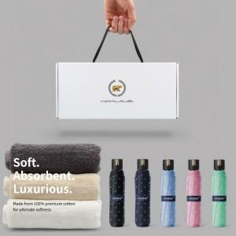 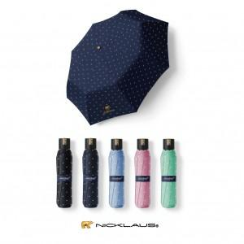 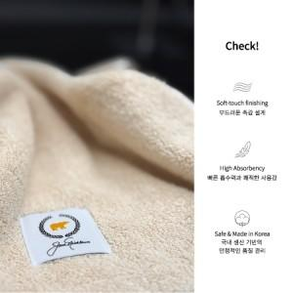

【상세/제작정보】

【인쇄/포장옵션】 | [손잡이] 손잡이실크1도, [원단] 원단실크1도, [타올] 나염1도, [타올] 타올자수 / 포장불가능

【공급단가】 | 수량 | 30~ | 100~ | 500~ | 1,000~ | 3,000~
*VAT별도 | 단가 | 14,590원 | 14,020원 | 13,330원 | 12,990원 | 12,760원

【상품 URL】 | https://www.synergygift.co.kr:443/src/goods_detail.php?gdno=46261

